新環境_タスク設定
・新環境タスク設定

【APサーバー】
 | # | タスク名 | 実行するタスク | 開始 | ユーザーとして実行 | タスクを停止するまでの時間 | スケジュールの種類 | 開始時刻 | 日 | 月 | 備考
 | 1 | CareerAPサーバサービス再起動バッチ | C:\lysitheacareer\batch\CosmiStopStart.bat | C:\lysitheacareer\batch | - | 72:00:00 | 毎週 | 4:00:00 | SUN | 1 週ごと | J2EE, WEBサーバーの再起動に変更
 | 2 | 人事連携バッチ | C:\lysitheacareer\bin\setpersonal_nopause.bat | C:\lysitheacareer\bin\ | - | 72:00:00 | 毎日 | 5:05:00 | 1 日ごと | N/A
 | 3 | 組織連携バッチ | C:\lysitheacareer\bin\setsosiki_nopause.bat | C:\lysitheacareer\bin\ | - | 72:00:00 | 毎日 | 5:20:00 | 1 日ごと | N/A
 | 4 | 状態遷移バッチ | C:\lysitheacareer\bin\jyotaiSeni.bat | C:\lysitheacareer\bin\ | - | 72:00:00 | 毎日 | 5:30:00 | 1 日ごと | N/A
 | 5 | 承認者未承認蓄積通知メール送信バッチ | C:\lysitheacareer\bin\sendSyoninsyaMisyouninChikusekiMail.bat | C:\lysitheacareer\bin\ | - | 72:00:00 | 毎日 | 5:40:00 | 1 日ごと | N/A
 | 6 | 管理者未処理蓄積通知メール送信バッチ | C:\lysitheacareer\bin\sendKanrisyaMisyoriChikusekiMail.bat | C:\lysitheacareer\bin\ | - | 72:00:00 | 毎日 | 5:45:00 | 1 日ごと | N/A
 | 7 | 受講直前フォローメールバッチ | C:\lysitheacareer\bin\send-followmail.bat | C:\lysitheacareer\bin\ | - | 72:00:00 | 毎日 | 5:50:00 | 1 日ごと | N/A
 | 8 | 研修後フォローメールバッチ | C:\lysitheacareer\bin\sendKensyugoFollowMail.bat | C:\lysitheacareer\bin\ | - | 72:00:00 | 毎日 | 5:55:00 | 1 日ごと | N/A
 | 9 | 研修歴移行バッチ | C:\lysitheacareer\bin\kensyurekiIko.bat | C:\lysitheacareer\bin\ | - | 72:00:00 | 毎日 | 6:10:00 | 1 日ごと | N/A
 | 10 | 研修データ削除バッチ | C:\lysitheacareer\bin\kensyuDataSakujyo.bat | C:\lysitheacareer\bin\ | - | 72:00:00 | 毎日 | 6:30:00 | 1 日ごと | N/A
 | 11 | 開講通知バッチ | C:\lysitheacareer\bin\sendKaikoTuchiMail.bat | C:\lysitheacareer\bin\ | - | 72:00:00 | 毎月 | 6:00:00 | 20 | 毎月
 | 12 | 研修管理日次バッチ | C:\lysitheacareer\batch\TASKS\03_DAILY_BATCH_KENSHU\daily_batch_kenshu.bat | C:\lysitheacareer\batch\TASKS\03_DAILY_BATCH_KENSHU\ | - | 72:00:00 | 毎日 | 5:00:00 | 1 日ごと | N/A | #2-#11のバッチを集約
 | 13 | 論理サーバー停止バッチ | C:\lysitheacareer\batch\TASKS\01_STOP_J2EE-WEB\stop_j2ee-web.bat | C:\lysitheacareer\batch\TASKS\01_STOP_J2EE-WEB\ | - | 72:00:00 | 毎日 | 4:00:00 | 1 日ごと | N/A | #1のバッチをJ2EEの再起動に変更
 | 14 | 論理サーバー起動バッチ | C:\lysitheacareer\batch\TASKS\02_START_J2EE-WEB\start_j2ee-web.bat | C:\lysitheacareer\batch\TASKS\01_STOP_J2EE-WEB\ | - | 72:00:00 | 毎日 | 4:05:00 | 1 日ごと | N/A | 同上
開始時間を要確認！！

【DBサーバー】
 | # | タスク名 | 実行するタスク | 開始 | ユーザーとして実行 | タスクを停止するまでの時間 | スケジュールの種類 | 開始時刻 | 日 | 月 | 備考
 | 1 | DMPエクスポートバッチ | C:\lysitheacareer\batch\TASKS\03_DB_BACKUP\db_backup.bat | C:\lysitheacareer\batch\TASKS\03_DB_BACKUP\ | - | 72:00:00 | 毎日 |  | 1 日ごと | N/A
 | 2 | 職位連携バッチ（１） | C:\lysitheacareer\batch\DEL_INS_T31_SYOKUI_TBL.bat | C:\lysitheacareer\batch\ | - | 72:00:00 | 毎日 | 6:15:00 | 1 日ごと | N/A
 | 3 | 職位連携バッチ（２） | C:\lysitheacareer\batch\UPDATE_T01_SYOKUI.bat | C:\lysitheacareer\batch\ | - | 72:00:00 | 毎日 | 6:20:00 | 1 日ごと | N/A
SQLPlusで実行するため、DBサーバーへ
開始時間を要確認！！

タスク登録手順
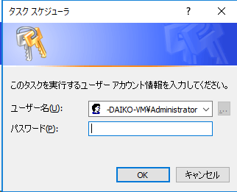
[全般]タブ
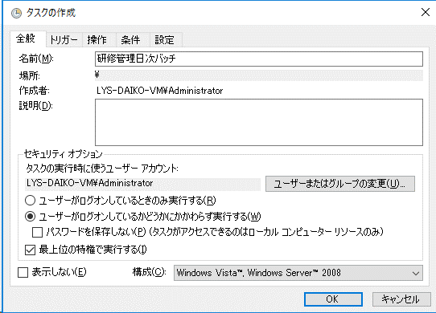

[トリガー]タブ
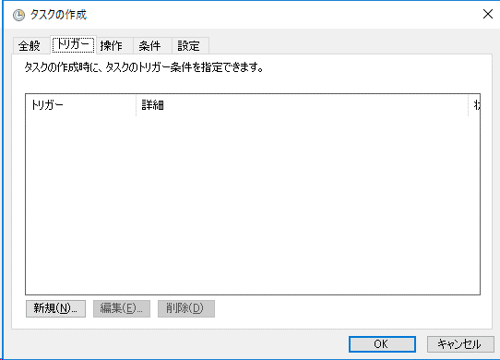
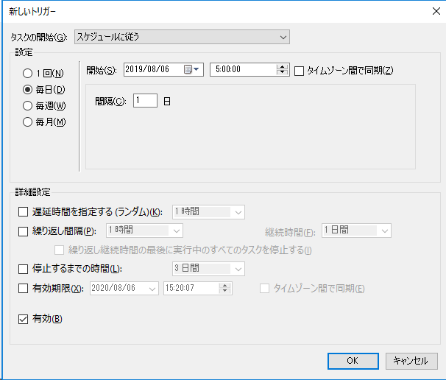

[操作]タブ
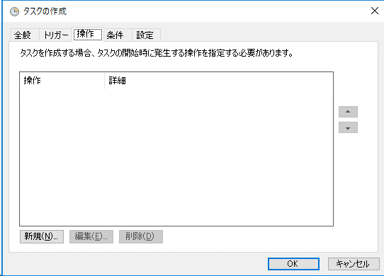
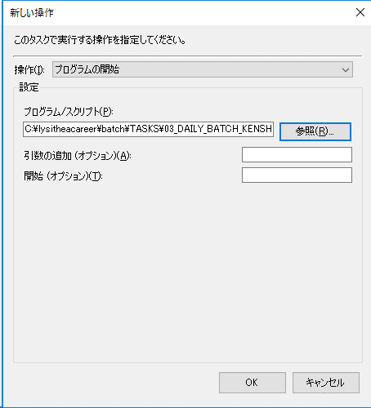

[条件]タブ
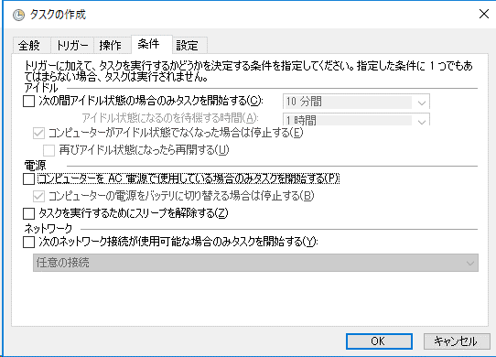

・管理者パスワードの入力

